功能&逻辑
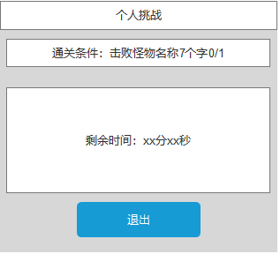
首领挑战玩法

 | 功能入口 |  |  |  |  |  |  | 首领挑战基本规则
 |  |  |  |  |  |  |  | 1.设计目的是什么
 | 1.主界面点击【首领挑战】图标进入 |  |  |  |  |  |  | ▶ | 提供快速定位首领，获得装备、材料的途径。
 | 2.进入本界面时，默认显示【野外首领】页签 |  |  |  |  |  |  | ▶ | 间接引起抢夺怪物。
 | 3.当有玩家勾选的提示首领刷新/存活时，系统有红点提示 |  |  |  |  |  |  | 2.解锁方式
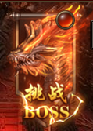
 |  |  |  |  |  |  |  | ▶ | 玩家到达指定角色等级和转生等级后开放。
 |  |  |  |  |  |  |  | 3.基本规则
 |  |  |  |  |  |  |  | ▶ | 首领挑战的野外首领和精英首领，都是野外的BOSS。有一定的刷新时间。
 |  |  |  |  |  |  |  | ▶ | 野外首领的显示是根据地图所属来展示的。
 |  |  |  |  |  |  |  | ▶ | 掉落读表，一个大地图的掉落一致。
 |  |  |  |  |  |  |  | ▶ | 精英首领的掉落更高一些。
 |  |  |  |  |  |  |  | 4.数值节奏
 |  |  |  |  |  |  |  | ▶ | 所有怪物和BOSS，在开放的时候，都可以打得过，只是快慢的区别。
 |  | 参考图标
 | 野外首领【当前为示例】

1
6
3
4
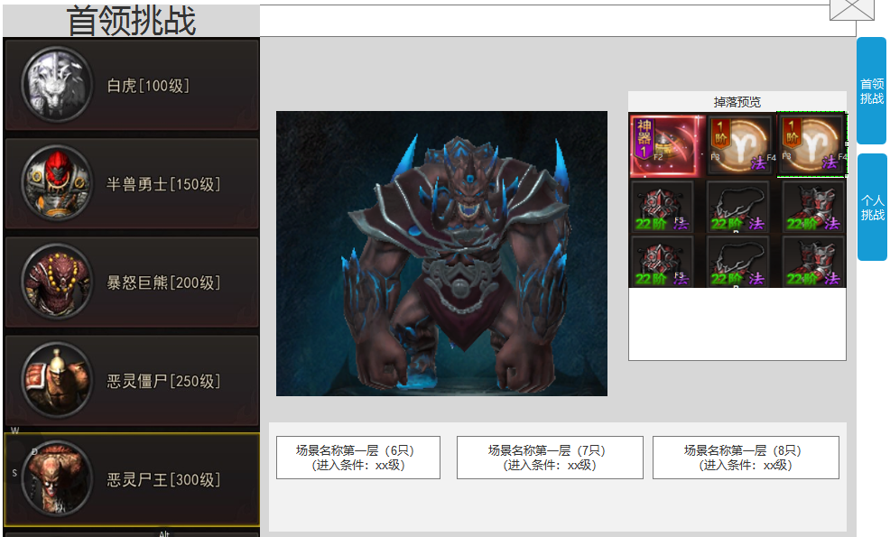
 |  |  |  |  | 1 | 页签名称 | 1 | 地图详情
 |  |  |  |  | ▶ | 显示页签名称 | ▶ | 显示页签名称

2
 |  |  |  |  | 2 | 怪物页签显示
 |  |  |  |  | ▶ | 需要显示怪物的头像和名称及等级 | 2 | 怪物页签显示
 |  |  |  |  | ▶ | 选中怪物时有选中效果 | ▶ | 需要显示怪物的头像和名称及等级
 |  |  |  |  | ▶ | 选中怪物后，右边的模型和掉落预览及场景地图跟随变化 | ▶ | 选中怪物时有选中效果
 |  |  |  |  | ▶ | 需有上下滑动效果 | ▶ | 选中怪物后，右边的模型和掉落预览和场景状态跟随变化

 |  |  |  |  | 3 | 显示怪物信息 | 3 | 显示怪物模型信息
 |  |  |  |  | ▶ | 显示怪物的模型信息，模型随选中状态变化 | ▶ | 显示怪物的模型信息，模型随选中状态变化

 |  |  |  |  | 4 | 掉落预览 | 4 | 掉落预览
 |  |  |  |  | ▶ | 需要展示掉落的图标。 | ▶ | 需要展示掉落的图标。
 |  |  |  |  |  | 如果配置数量超出后，可以上下滑动。 |  | 如果配置数量超出后，可以上下滑动。
 |  |  |  |  |  | 如果尺寸刚刚好的话，需要再最下方增加一个箭头提示下方还有展示。 |  | 如果尺寸刚刚好的话，需要再最下方增加一个箭头提示下方还有展示。

5
 |  |  |  |  | 5 | 怪物所在场景列表
 |  |  |  |  | ▶ | 点击可进入到对应的地图，并且自动寻路到对应位置 | 5 | 怪物所在场景列表
 |  |  |  |  | ▶ | 显示场景名称（场景内的对应怪物数量） | ▶ | 点击可进入到对应的地图，并且自动寻路到对应位置
 |  |  |  |  |  | 下方显示进入该场景的条件（条件不足时显示橙色，足够时显示绿色） | ▶ | 显示场景名称（场景内的对应怪物数量）
 |  |  |  |  |  |  |  | 下方显示进入该场景的条件（条件不足时显示橙色，足够时显示绿色）

 |  |  |  |  |  |  | ▶ | 条件不足时，点击场景提示：进入条件不足，无法进入
 |  |  |  |  | 6 | 功能页签
 |  |  |  |  | ▶ | 【首领挑战】、【个人挑战】，两个页签。需要选中效果。 | 6 | 功能页签
 |  |  |  |  |  |  | ▶ | 两个页签开放的设定读表。首领挑战随系统开放，另外的根据对应的配置相应开放。
 |  |  |  |  |  |  | ▶ | 需要有选中效果

 | 个人挑战【当前为示例】
1
2
 |  |  | 1.页签名称 |  |  |  |  | 1.功能标题与功能说明
 |  |  | ▶ | 显示对应的页签名称 |  |  |  | ▶ | 显示 首领的基础信息。
 |  |  |  |  |  |  |  |  | 如果配置数量超出后，可以上下滑动。
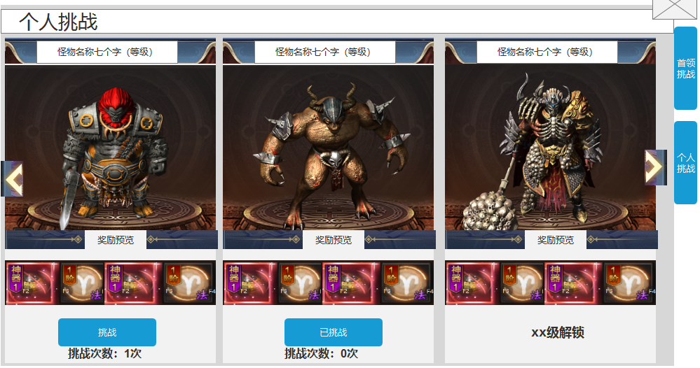
 |  |  | 2.首领名称信息 |  |  |  |  | ▶ | 需要提示红点（红色规避）。
 |  |  | ▶ | 需要各个页签对应的首领名称和等级信息 |  |  |  | ▶ | 需要首领未刷新的置灰状态。
3
 |  |  |  |  |  |  |  | ▶ | 需要条件不足时显示的锁状态
 |  |  | 3.首领模型信息 |  |  |  |  |  | 锁状态不可点击
 |  |  | ▶ | 展示页签内对应首领的模型 |  |  |  | 2.个人首领详情
 |  |  | ▶ | 滑动角标：页签可左右滑动，需增加角标做为提示 |  |  |  | ▶ | 需要显示首领的形象。
 |  |  |  |  |  |  |  | ▶ | 显示怪物的当前状态：“已刷新”或“未刷新”
 |  |  |  |  |  |  |  |  | 未刷新状态时：在模型下方显示剩余刷新时间
4
 |  |  |  |  |  |  |  | ▶ | 右上角添加提示：每日免费挑战一次
 |  |  | 4.奖励预览信息 |  |  |  |  | 3.掉落展示
 |  |  | ▶ | 展示页签内对应的掉落预览 |  |  |  | ▶ | 需要展示掉落的图标。
5
 |  |  |  |  |  |  |  |  | 如果配置数量超出后，可以上下滑动。
 |  |  | 5.挑战状态信息 |  |  |  |  |  | 如果尺寸刚刚好的话，需要再最下方侧增加一个箭头提示下侧还有展示。
 |  |  | ▶ | 根据配置显示进入条件、进入次数消耗。
 |  |  | ▶ | 挑战次数：每个首领每日拥有一次挑战机会，次数不共享
 |  |  | ▶ | 点击挑战按钮。传送到指定地图，并向首领自动寻路、自动战斗。 |  |  |  | 4.挑战信息
 |  |  | ▶ | 若今日已挑战，按钮则显示：今日已挑战，并且按钮置灰 |  |  |  | ▶ | 挑战次数：每个副本只有一次挑战次数，次数不共享
 |  |  |  | 下方的挑战次数显示为：0次 |  |  |  |  | 挑战失败或主动退出副本不扣次数
 |  |  | ▶ | 若未达到挑战该个人首领条件，则显示挑战条件：xx级解锁 |  |  |  | ▶ | 时间限制：进入挑战后需在规定时间内击败，未击败则弹出挑战失败界面，并自动退出个人副本
 |  |  |  |  |  |  |  |  | 击败失败界面是通用的

 |  | 个人副本内右框界面【当前为示例】

功能美需
UI需求

 | 序号 | 类型 | 对应界面 | 内容 | 功能需求 | 策划建议 | 参考图
 | 1 | UI | 首领挑战界面 | 首领挑战界面 | 详见界面功能设计
 | 2 | UI | 个人挑战界面 | 个人挑战界面 | 详见界面功能设计
 | 3 | UI | 挑战失败界面 | 挑战失败界面 | 详见界面功能设计 |  | 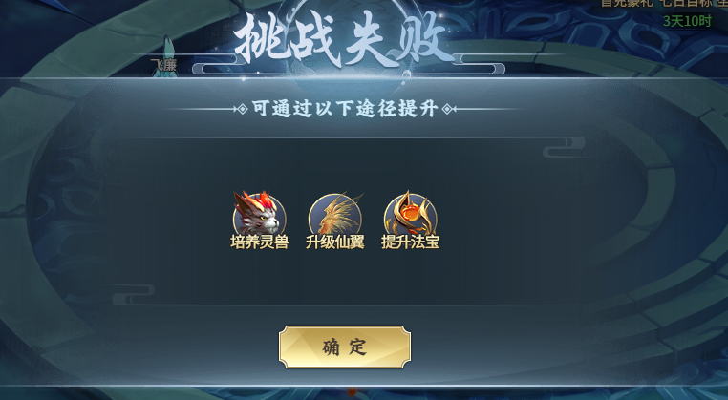
 | 4 | UI | 挑战成功界面 | 挑战成功界面 | 详见界面功能设计 |  | 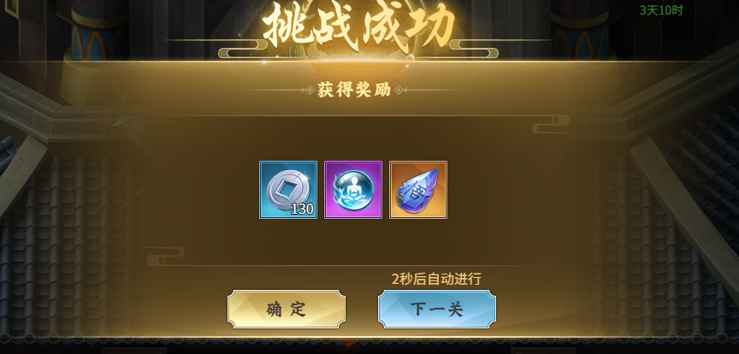
 | 5 | UI
 | 6 | UI
 | 7 | UI
 | 8 | UI
 | 9 | UI
 | 10 | UI
 | 11 | UI
 | 12 | UI
 | 13 | UI
 | 14 | UI
 | 15 | UI
 | 16 | UI
 | 17 | UI
 | 18 | UI
 | 19 | UI

背景图需求

 | 序号 | 类型 | 对应界面 | 内容 | 功能需求 | 策划建议 | 参考图
 | 1 | 2D原画 | 首领挑战原画 |  | 首领挑战背景图，需有位置放置怪物模型 |  | 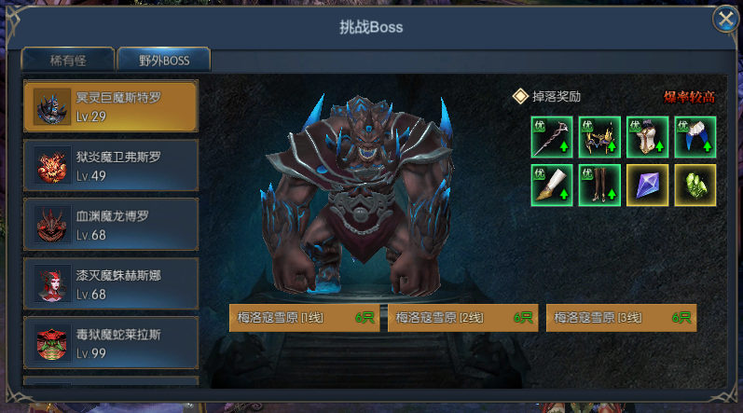
 | 3 | 2D原画
 | 4 | 2D原画
 | 5 | 2D原画
 | 6 | 2D原画

道具图标需求

 | 序号 | 类型 | 图标需求 | 内容描述 | 功能需求 | 尺寸需求 | 参考图

动效需求

 | 序号 | 类型 | 内容 | 描述 | 功能需求 | 策划建议 | 参考图
 | 1
 | 2

其他 （ICON，模型，表情等）

 | 序号 | 类型 |  |  |  |  | 美术资源定稿 存档路径（美术填写）
 | 1
 | 2
 | 3
 | 4
 | 5
 | 6
 | 7
 | 8
 | 9
 | 10
 | 11
 | 12
 | 13
 | 14
 | 15
 | 16
 | 17
 | 18
 | 19

